사진대지
사 진 대 지
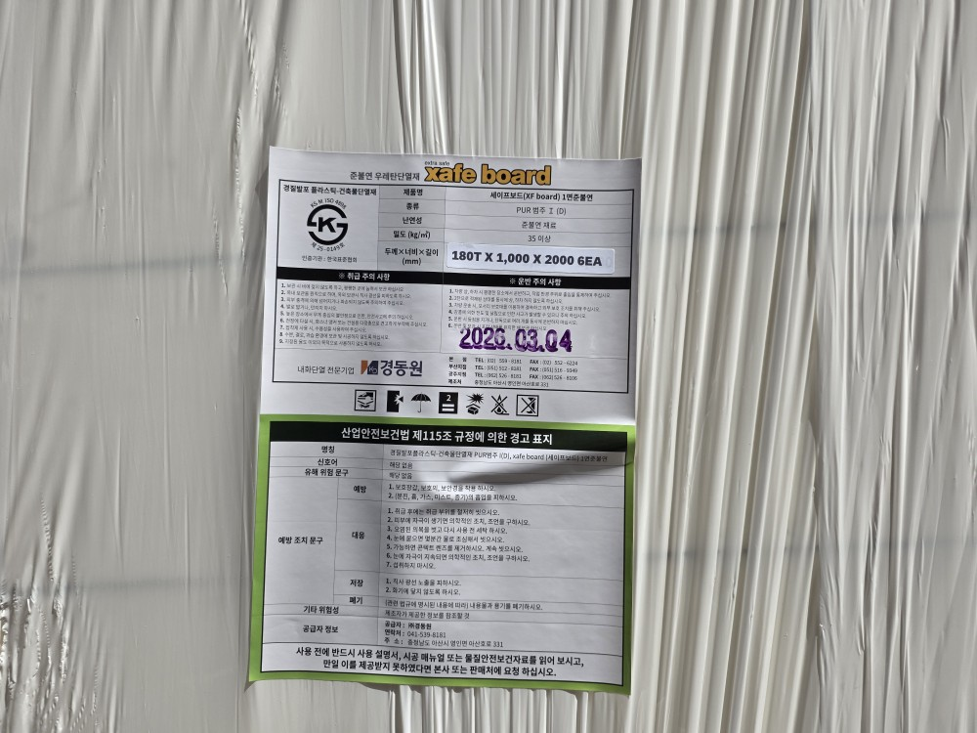

날 짜 |  | 2026-04-02 | 장 소 | 현장 내
내 용 |  | 단열재 규격
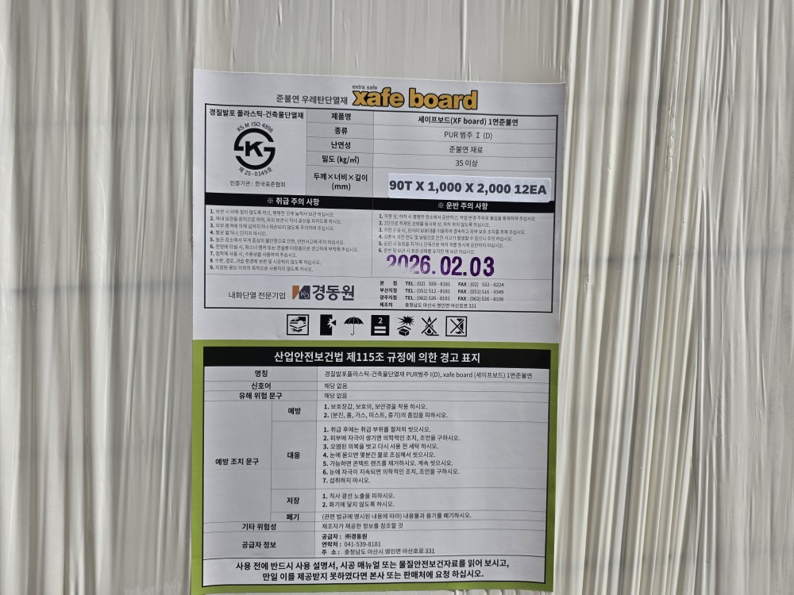

날 짜 |  | 2026-04-02 | 장 소 | 현장 내
내 용 |  | 단열재 규격
사 진 대 지

 | 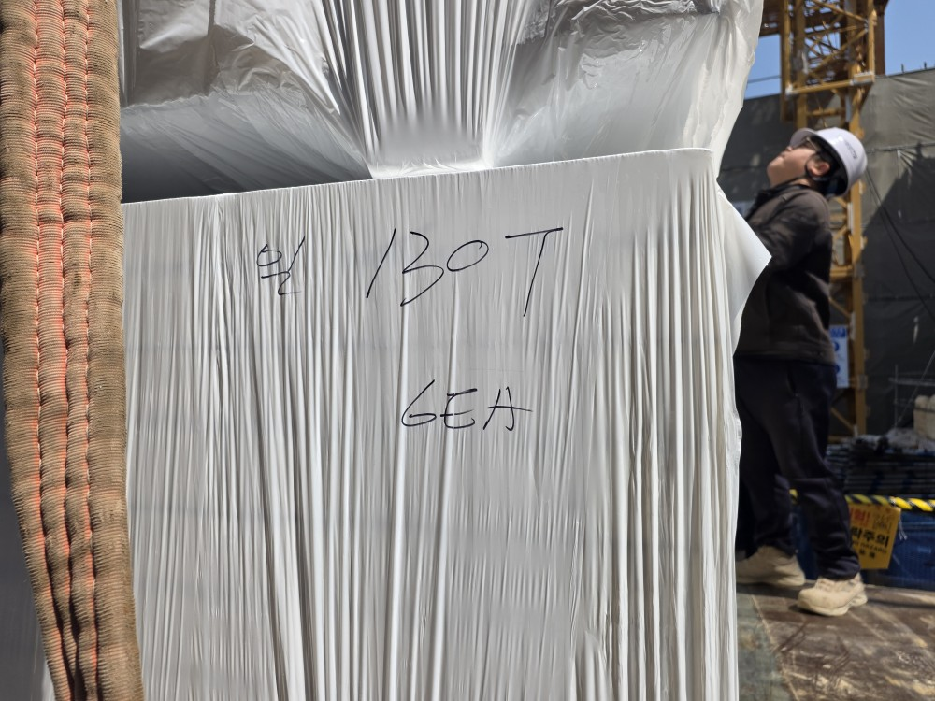

날 짜 |  | 2026-04-02 | 장 소 | 현장 내
내 용 |  | 단열재 반입

 | 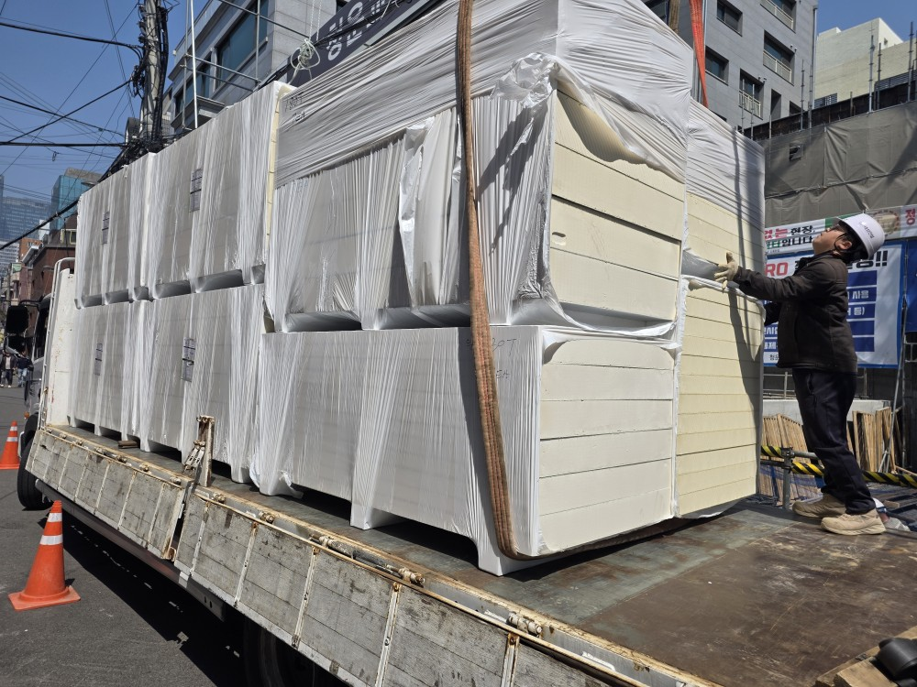

날 짜 |  | 2026-04-02 | 장 소 | 현장 내
내 용 |  | 단열재 반입
사 진 대 지

날 짜 |  | 2026-04-02 | 장 소 | 현장 내
내 용

날 짜 |  | 2026-04-02 | 장 소 | 현장 내
내 용
사 진 대 지

날 짜 |  | 2026-04-02 | 장 소 | 현장 내
내 용

날 짜 |  | 2026-04-02 | 장 소 | 현장 내
내 용
사 진 대 지

날 짜 |  | 2026-04-02 | 장 소 | 현장 내
내 용

날 짜 |  | 2026-04-02 | 장 소 | 현장 내
내 용

